Задание 1
Использование выборки для получения параметров генеральной совокупности, из которой была сформирована эта выборка
https://youtu.be/_UsxYGyH4jM | Хорошее видео-объяснение
https://ithub.bulgakov.app/lessons/33834 | Статья Булгаков

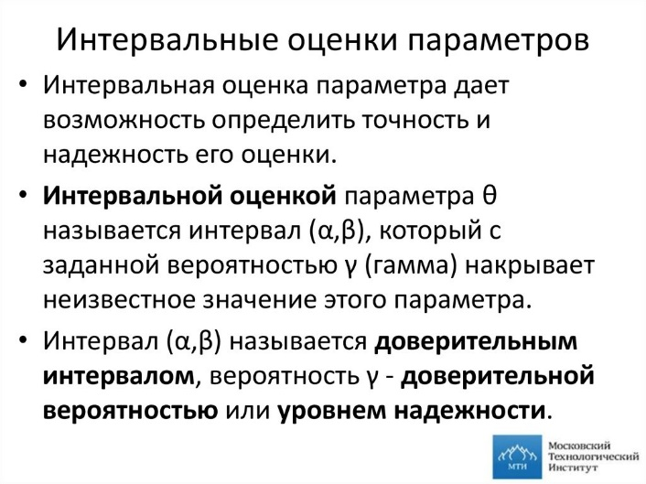
Случайная выборка, взятая из большой совокупности, содержит следующие данные: |  |  |  |  |  | Оценки параметров бывают 2х видов:
 | 19.3 | 16.2 | 14.1 | 17.3 | 18.2 | Точечные | Интевральные


Среднее значение генеральной совокупности (μ) |  | В статье сказано, что для оценки μ можно использовать лишь выборочное среднее x¯

 |  | Поэтому я найду x¯ для имеющихся у меня данных
 |  | Выборочное среднее = x¯ = ср. ар. Всех эл. Набора

 |  | x¯ | 17.02

 |  | Ожидаемое значение выборочного среднего является средним значением генеральной совокупности.

 |  | ВЫПОЛНИЛ!

Вычислите несмещенную оценку для: |  | Несмещенная оценка ищется для математического ожидания?
а) среднее значение генеральной совокупности.
μ = | 17.02

Дисперсия генеральной совокупности
 |  | В статье сказано, что для s² является смещённой оценкой σ²
 |  | s² имеет тенденцию недооценивать σ².

 |  | Но с помощью этой формулы проблема решается

 |  |  |  |  | Этой формуле соответствует формула ДИСП.В от EXCEL

s² = | 3.967

b) дисперсия генеральной совокупности.
σ² = | 3.967

